PRESENTACIÓN
PANORAMA DE BECAS 2021

CONTENIDOS

AUTORIDADES | Esta publicación ha sido elaborada por los integrantes de la División de Investigación y Estadística de la Dirección Nacional de Educación:
PRESIDENCIA DE LA REPÚBLICA
PRESIDENTE | Mag. Gabriel Gómez (Director)
Luis Lacalle Pou
VICEPRESIDENTA | Departamento de Investigación Educativa
Beatriz Argimón | Mag. Leandro Pereira (Encargado)
MINISTRO DE EDUCACIÓN Y CULTURA
Pablo da Silveira | Departamento de Estadística Educativa
SUBSECRETARIA DE EDUCACIÓN Y CULTURA | Mag. Daniel Zoppis (Encargado)
Ana Ribeiro
DIRECTOR GENERAL DE SECRETARÍA | Departamento de Reportes Internacionales
Pablo Landoni | MBA Lic. María Margarita Thove (Encargada)
DIRECTOR NACIONAL DE EDUCACIÓN
Gonzalo Baroni | Departamento de Relevamientos Nacionales
 | Lic. María Eugenia Rodríguez (Encargada)

 | Asistentes Técnicos
 | Lic. Daniel Manber
 | Ec. José Folena
 | Nathalia Ascué

CONTENIDO
VOLVER
Ministerio de Educación y Cultura Dirección Nacional de Educación

ÍNDICE DE CONTENIDO

GRÁFICO TOTAL DE BECAS
CUADRO 1 | EVOLUCIÓN DE LA CANTIDAD DE BECAS OTORGADAS POR EL FONDO DE SOLIDARIDAD SEGÚN AÑO (Todo el país, 2002-2021)
GRÁFICO 1 | PORCENTAJE DE BECAS OTORGADAS POR EL FONDO DE SOLIDARIDADSEGÚN SEXO POR AÑO LECTIVO (Todo el país, 2011 - 2021 )
GRÁFICO 2 | PORCENTAJE DE BECAS OTORGADAS POR EL FONDO DE SOLIDARIDAD SEGÚN GRANDES ÁREAS POR AÑO LECTIVO (Todo el país, 2011 - 2020)
CUADRO 2 | CANTIDAD DE BECAS OTORGADAS POR EL EL MINISTERIO DE EDUCACIÓN Y CULTURA POR SEXO , NIVEL SEGÚN DEPARTAMENTO (Todo el país, 2021)
CUADRO 3 | BECAS OTROGADAS POR EL CONSEJO DE FORMACIÓN EN EDUCACIÓN (Todo el país, 2021)
CUADRO 4 | TIPO DE BECAS OTROGADAS POR EL CONSEJO DE FORMACIÓN EN EDUCACIÓN (Todo el país, 2021)
CUADRO 5 | CANTIDAD DE BECAS DE INCLUSIÓN SOCIOEDUCATIVA (BIS) SEGÚN SEXO (Todo el país, 2021)
CUADRO 6 | BECAS DE INCLUSIÓN SOCIOEDUCATIVA POR EDADES SIMPLES (Todo el país, 2021)
CUADRO 7 | Total de becas otorgadas por el sistema de Bienestar Universitario por Tipo de becas y Departamento (Todo el país, 2021)
CUADRO 8 | BECAS ANII SEGÚN SEXO (2020)
CUADRO 9 | BECAS ANII SEGÚN REGIÓN DE LA ORGANIZACIÓN (2020)
CUADRO 10 | BECAS OTORGADAS POR LA ANII, POR TIPO SEGÚN ÁREA DE CONOCIMIENTO (Todo el país, 2020)
CUADRO 11 | Becas Carlos Quijano 2021

INFOGRAFÍA DE BECAS
VOLVER
Ministerio de Educación y Cultura Dirección Nacional de Educación

PROGRAMAS DE BECAS NACIONALES | CANTIDAD DE BENEFICIARIOS | POBLACIÓN OBJETIVO |  |  | NIVEL EDUCATIVO |  |  |  |  | OBJETIVOS DEL PROGRAMA

 |  | Niños / Niñas | Adolescentes | Jóvenes/ Adultos | Inicial/ Primaria | Media Básica | Media Superior | Terciaria | Otros (1) | Permanencia/ Continuidad | Culminación
Fondo de Solidaridad | 9,771 |  |  | 1 |  |  |  | 1 |  | 1 | 1
Bienestar Universitario | 4,567 |  |  | 1 |  |  |  | 1 |  | 1
Becas de Apoyo Económico del MEC | 10,041 |  | 1 | 1 |  | 1 | 1 | 1 |  | 1 | 1
Consejo de Formación en Educación | 2,309 |  |  | 1 |  |  |  | 1 |  | 1 | 1
Becas de Inclusión Socioeducativa (BIS) | 955 | 1 |  |  | 1 |  |  |  |  | 1
ANII | 153 |  |  | 1 |  |  |  | 1 |  | 1
Carlos Quijano (MEC) | 13 |  |  | 1 |  |  |  | 1 |  | 1

Cuadro 1
VOLVER
Ministerio de Educación y Cultura Dirección Nacional de Educación

CUADRO 1
EVOLUCIÓN DE LA CANTIDAD DE BECAS OTORGADAS POR EL FONDO DE SOLIDARIDAD SEGÚN AÑO (Todo el país, 2002-2021)

AÑO | BECAS OTORGADAS | Solicitudes | Relación Solicitudes/Becas
2002 | 3,933 | 7,036 | 56
2003 | 3,895 | 6,375 | 61
2004 | 3,694 | 5,620 | 66
2005 | 3,777 | 5,511 | 69
2006 | 4,099 | 5,688 | 72
2007 | 4,728 | 6,372 | 74
2008 | 5,728 | 7,233 | 80
2009 | 6,498 | 9,943 | 65
2010 | 5,860 | 8,492 | 69
2011 | 6,067 | 7,944 | 76
2012 | 6,677 | 8,711 | 77
2013 | 6,890 | 9,199 | 75
2014 | 7,455 | 10,114 | 74
2015 | 7,895 | 10,596 | 75
2016 | 7,942 | 11,154 | 71
2017 | 8,238 | 14,127 | 58
2018 | 8,582 | 13,091 | 66
2019 | 8,680 | 13,468 | 70
2020 | 8,376 | 14,354 | 69
2021 | 9,771 | 15,105 | 70
Fuente : Fondo de solidaridad

Gráfico 1
VOLVER
Ministerio de Educación y Cultura Dirección Nacional de Educación

GRÁFICO 1
PORCENTAJE DE BECAS OTORGADAS POR EL FONDO DE SOLIDARIDAD SEGÚN SEXO POR AÑO LECTIVO (Todo el país, 2011 - 2021)
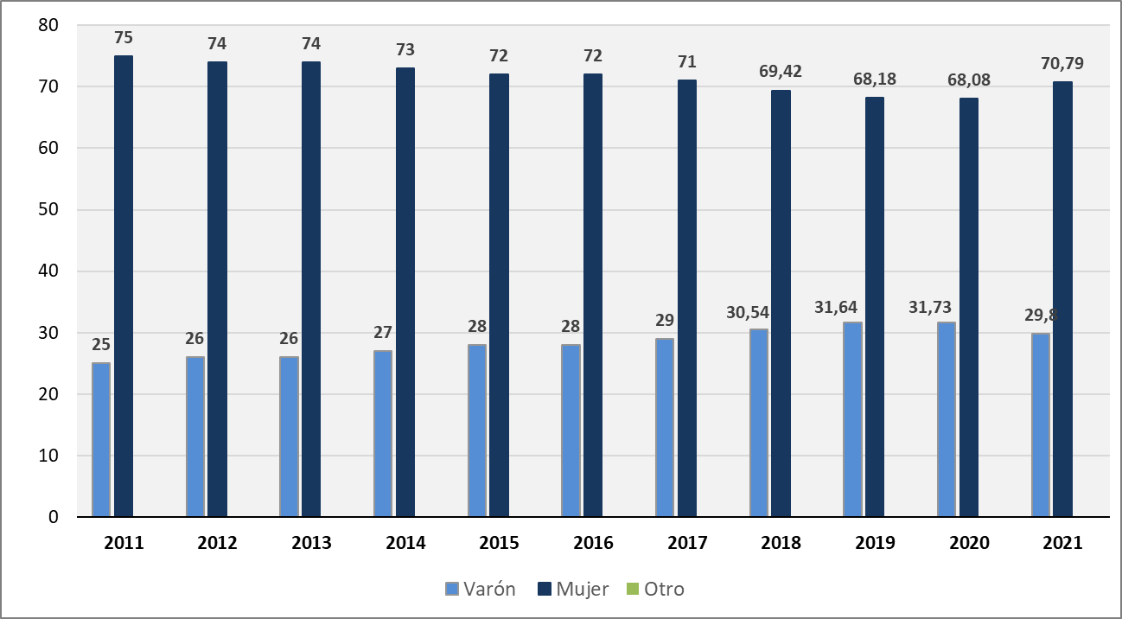

Fuente : Fondo de solidaridad
Nota: A partir de 2018 el FS comienza a relevar la categoría Otro dentro del Sexo del estudiante.

Gráfico 2
VOLVER
Ministerio de Educación y Cultura Dirección Nacional de Educación

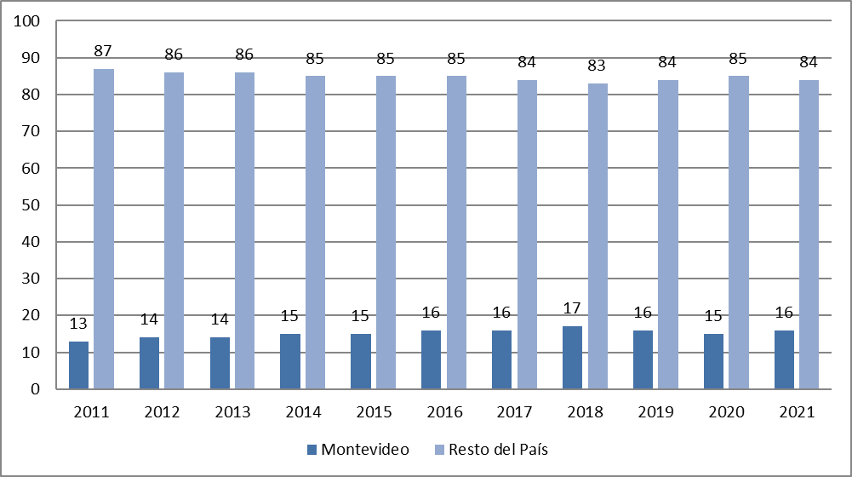
GRÁFICO 2
PORCENTAJE DE BECAS OTORGADAS POR EL FONDO DE SOLIDARIDAD SEGÚN GRANDES ÁREAS POR AÑO LECTIVO (Todo el país, 2011 - 2021)

Fuente : Fondo de solidaridad

Cuadro 2
VOLVER
Ministerio de Educación y Cultura Dirección Nacional de Educación

Becas otrogadas por el Mec , por sexo, nivel ,centro de estudio seún departamento Total país 2021
Departamento | SEXO |  |  | EDUCACION MEDIA |  | CENTRO DE ESTUDIO
 | Mujeres | Hombres | Trans | BÁSICA | SUPERIOR | DGES y escuelas rurales | DGETP | PROG ESP.
Montevideo | 1754 | 1173 | 35 | 1291 | 1671 | 1970 | 959 | 33
Artigas | 285 | 213 | 2 | 135 | 365 | 280 | 220 | 0
Canelones | 992 | 644 | 20 | 662 | 994 | 1099 | 552 | 5
Cerro Largo | 210 | 142 | 3 | 122 | 233 | 218 | 137 | 0
Colonia | 85 | 43 | 3 | 43 | 88 | 67 | 64 | 0
Durazno | 58 | 36 | 1 | 26 | 69 | 51 | 44 | 0
Flores | 20 | 19 | 3 | 10 | 32 | 23 | 19 | 0
Florida | 36 | 23 | 0 | 20 | 39 | 35 | 24 | 0
Lavalleja | 77 | 47 | 1 | 59 | 66 | 74 | 51 | 0
Maldonado | 125 | 86 | 3 | 64 | 150 | 119 | 95 | 0
Paysandú | 525 | 394 | 1 | 251 | 669 | 523 | 394 | 3
Río Negro | 93 | 54 | 1 | 36 | 112 | 80 | 68 | 0
Rivera | 464 | 285 | 7 | 272 | 484 | 524 | 226 | 6
Rocha | 72 | 53 | 1 | 48 | 78 | 84 | 42 | 0
Salto | 525 | 415 | 3 | 312 | 631 | 575 | 356 | 12
San José | 126 | 84 | 0 | 73 | 137 | 127 | 82 | 1
Soriano | 109 | 80 | 2 | 56 | 135 | 84 | 107 | 0
Tacuarembó | 310 | 206 | 4 | 154 | 366 | 314 | 206 | 0
Treinta y Tres | 68 | 19 | 1 | 19 | 69 | 56 | 32 | 0
Total | 5934 | 4016 | 91 | 3653 | 6388 | 6303 | 3678 | 60
Otorgadas | 10,041 |  |  | 10,041 |  | 10,041

Fuente : Oficina de Becas MEC

Cuadro 3
VOLVER
Ministerio de Educación y Cultura Dirección Nacional de Educación

CUADRO 3
BECAS OTROGADAS POR EL CONSEJO DE FORMACIÓN EN EDUCACIÓN (Todo el país, 2021)

Tipo de Beca | 2019 | 2020 | 2021

JULIO CASTRO | 924 | 951 | 966
CFE | 482 | 496 | 511
Totales | 1406 | 1447 | 1477
Fuente : CFE.

Cuadro 4
VOLVER
Ministerio de Educación y Cultura Dirección Nacional de Educación

CUADRO 4
TIPO DE BECAS OTROGADAS POR EL CONSEJO DE FORMACIÓN EN EDUCACIÓN (Todo el país, 2021)

Tipo de Beca | 2021

Completa | 526
Transporte y Alimentación | 172
Transporte | 50
Alimentación | 84
Totales | 832
Fuente : CFE.

Cuadro 5
VOLVER
Ministerio de Educación y Cultura Dirección Nacional de Educación

CUADRO 5
CANTIDAD DE BECAS DE INCLUSIÓN SOCIOEDUCATIVA (BIS) SEGÚN SEXO (Todo el país, 2021)
 | BENEFICIARIOS
Mujeres | 451
Varones | 504
TOTAL | 955 | 135
Fuente: Repertorio de Políticas Sociales Observatorio Social de Programas e Indicadores .Secretaría Nacional de Cuidados, MIDES.

Cuadro 6
VOLVER
Ministerio de Educación y Cultura Dirección Nacional de Educación

CUADRO 6
BECAS DE INCLUSIÓN SOCIOEDUCATIVA POR EDADES SIMPLES (Todo el país, 2021)
 | BENEFICIARIOS
0 años | 180
1 año | 245
2 años | 275
3 años | 255
TOTAL | 955
Fuente: Repertorio de Políticas Sociales Observatorio Social de Programas e Indicadores .Secretaría Nacional de Cuidados, MIDES.

Cuadro 7
VOLVER
Ministerio de Educación y Cultura Dirección Nacional de Educación

CUADRO 7
Total de becas otorgadas por el sistema de Bienestar Universitario por Tipo de becas y Departamento (Todo el país, 2021)
Departamento | Apoyo Económico | MVOT | Alojamiento SCBU | Material de estudio | Transporte | Guardería | Comedor Almuerzo | Comedor Cena | Bonif. Pasajes | Laptop

Montevideo | 155 | 2 | 3 | 34 | 0 | 4 | 171 | 1 | 20 | 135
Resto del país | 469 | 34 | 69 | 120 | 21 | 5 | 1262 | 119 | 1368 | 575
Total | 624 | 36 | 72 | 154 | 21 | 9 | 1433 | 120 | 1388 | 710
Artigas | 81 | 3 | 3 | 10 | 12 | 1 | 93 | 1 | 66 | 107
Canelones | 14 | 3 | 8 | 9 | 0 | 0 | 75 | 2 | 89 | 18
Cerro Largo | 16 | 2 | 5 | 5 | 0 | 0 | 72 | 0 | 93 | 18
Colonia | 18 | 2 | 1 | 4 | 0 | 0 | 46 | 0 | 57 | 13
Durazno | 3 | 0 | 0 | 3 | 1 | 0 | 18 | 0 | 26 | 7
Flores | 16 | 0 | 4 | 5 | 1 | 0 | 49 | 0 | 56 | 19
Florida | 12 | 3 | 1 | 5 | 0 | 0 | 36 | 0 | 47 | 14
Lavalleja | 32 | 2 | 2 | 4 | 0 | 1 | 49 | 0 | 51 | 34
Maldonado | 37 | 1 | 4 | 9 | 0 | 0 | 110 | 27 | 96 | 45
Paysandú | 11 | 2 | 2 | 1 | 1 | 0 | 55 | 8 | 66 | 21
Río Negro | 83 | 1 | 5 | 25 | 2 | 2 | 86 | 3 | 119 | 70
Rivera | 30 | 1 | 4 | 8 | 1 | 0 | 57 | 0 | 59 | 27
Rocha | 38 | 3 | 5 | 9 | 2 | 0 | 105 | 21 | 98 | 56
Salto | 14 | 0 | 2 | 4 | 0 | 0 | 49 | 0 | 39 | 11
San José | 15 | 5 | 7 | 4 | 1 | 0 | 104 | 7 | 119 | 26
Soriano | 21 | 4 | 10 | 6 | 0 | 1 | 104 | 16 | 133 | 44
Tacuarembó | 9 | 1 | 1 | 2 | 0 | 0 | 68 | 0 | 56 | 18
Treinta y Tres | 6 | 3 | 0 | 5 | 0 | 0 | 106 | 65 | 89 | 16

Fuente : Sistema Bienestar Universitario

Cuadro 8
VOLVER
Ministerio de Educación y Cultura Dirección Nacional de Educación

CUADRO 8
BECAS ANII SEGÚN SEXO (2020)
Tipo de Beca | Sexo
 | Mujer | Varón | Sin dato
Maestría | 40 | 21 | 0
Doctorado | 24 | 15 | 1
Sin dato | 21 | 31 | 0
Total | 85 | 67 | 1
Fuente: ANII
Último dato disponible

Cuadro 9
VOLVER
Ministerio de Educación y Cultura Dirección Nacional de Educación

CUADRO 9
BECAS ANII SEGÚN REGIÓN DE LA ORGANIZACIÓN (2020)
Tipo de Beca | Región de la organización
 | Uruguay | Exterior
Maestría | 50 | 11
Doctorado | 18 | 22
Sin dato | 20 | 32
Total | 88 | 65
Fuente : ANII
ultimo dato disponible

Cuadro 10
VOLVER
Ministerio de Educación y Cultura Dirección Nacional de Educación

CUADRO 10
BECAS OTORGADAS POR LA ANII, POR TIPO SEGÚN ÁREA DE CONOCIMIENTO (Todo el país, 2020)
ÁREA DE CONOCIMIENTO | Doctorado | Maestría | Sin dato | Total
Educación y Desarrollo Social | 10 | 2 | 1 | 13
Energía | 1 | 2 | 3 | 6
Medio Ambiente y Servicios ambientales | 5 | 15 | 16 | 36
Producción Agropecuaria y Agroindustrial | 5 | 6 | 7 | 18
Salud Humana y Animal (incluye Farmacéutica) | 14 | 27 | 13 | 54
Software, Servicios Informáticos y Producción Audiovisual | 2 | 2 | 4 | 8
Turismo | 0 | 0 | 1 | 1
Otro | 3 | 7 | 7 | 17
Total | 40 | 61 | 52 | 153

Fuente: ANII
ütimo dato disponible

